НМЦК (СМП, СОНО)
ОБОСНОВАНИЕ НАЧАЛЬНОЙ (МАКСИМАЛЬНОЙ) ЦЕНЫ КОНТРАКТА

Наименование объекта закупки: |  |  |  | Поставка элементов питания для выборочного федерального статистического наблюдения состояния здоровья населения
Описание объекта закупки: |  |  |  | Поставка элементов питания для выборочного федерального статистического наблюдения состояния здоровья населения
Используемый метод определения НМЦК с обоснованием: |  |  |  | Начальная (максимальная) цена государственного контракта была определена методом сопоставимых рыночных цен (анализа рынка), в соответствии с ч.6 ст.22 Федерального закона от 05.04.2013 № 44-ФЗ «О контрактной системе в сфере закупок товаров, работ, услуг для обеспечения государственных и муниципальных нужд», данный метод определения НМЦК является приоритетным. В целях получения ценовой информации использована общедоступная ценовая информация о рыночных ценах товаров, содержащаяся в предложениях, размещенных в информационно-телекоммуникационной сети «Интернет», обращенных к неопределенному кругу лиц и признаваемых в соответствии с гражданским законодательством публичными офертами.
Расчет начальной (максимальной) цены контракта (руб.) *
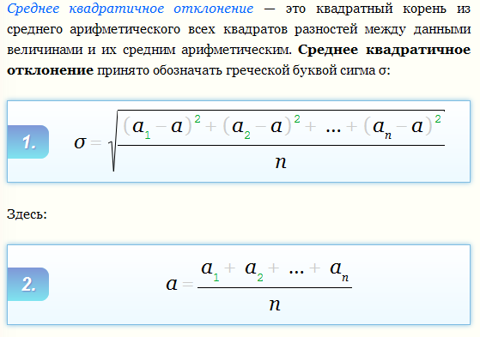
№ | Наименование | Единица измерения | Кол-во | Коммерческие предложения (руб./ед.изм.) |  |  | Однородность совокупности значений выявленных цен, используемых в расчете цена контракта** |  |  | Начальная (максимальная) цена единицы товара, руб. | Расчет НМЦК по формуле v - количество (объем) закупаемого товара (работы, услуги); * ц - начальная (максимальная) цена единицы товара
 |  |  |  | Коммерческое предложение №1 | Коммерческое предложение №2 | Коммерческое предложение №3 | Средняя арифметическая цена за единицу <ц> | Среднее квадратичное отклонение | коэффициент вариации цен V (%) (не должен превышать 33%)
1 | Элемент питания | упак. | 10 | 290.00 | 310.00 | 370.00 | 323.333333 | 41.63 | 12.88 | 323.33 | 3233.30
 |  |  |  |  |  |  |  |  |  | Итого: | 3233.30
 |  |  | *Коэффициент вариации цены (V) менее 33% - совокупность цен принимается однородной.

*Определение НМЦК произведено Заказчиком в соответствии с Приказом Минэкономразвития России от 02.10.2013 N 567 "Об утверждении Методических рекомендаций по применению методов определения начальной (максимальной) цены контракта, цены контракта, заключаемого с единственным поставщиком (подрядчиком, исполнителем)".
** В соответствии с п.3.20.1 Методических рекомендаций, утвержденных приказом Минэкономразвития РФ от 02.10.2013 №567 расчет произведен с помощью стандартных функций табличного редактора EXCEL.

Источник финансирования федеральный бюджет статья 157 0113 15 4 07 92703 244 / 340
Цена включает в себя все налоги, сборы, отчисления и другие обязательные платежи, подлежащие выплате в соответствии с законодательством Российской Федерации. В стоимость контракта входят так же другие расходы Поставщика, связанные с исполнением Контракта.
 |  |  |  |  |  |  |  |  |  |  |  |  | для 4 позиций:
 |  |  |  |  |  |  |  |  |  |  |  | L5 a = | СРЗНАЧ(D5;F5;H5;J5)
На основании проведенного анализа рынка и руководствуясь принципом эффективности использования бюджетных средств по решению Заказчика Начальная максимальная цена контракта с учетем выделенного финансирования (лимитов бюджетных обязательств) на 2026 год составит 3 233,30 (Три тысячи двести тридцать три) рубля 30 копеек. |  |  |  |  |  |  |  |  |  |  |  | N5 Q = | ОКРУГЛВВЕРХ(КОРЕНЬ(((D5-L5)^2+(F5-L5)^2+(H5-L5)^2+(J5-L5)^2)/4);3)

